0 - LÉEME
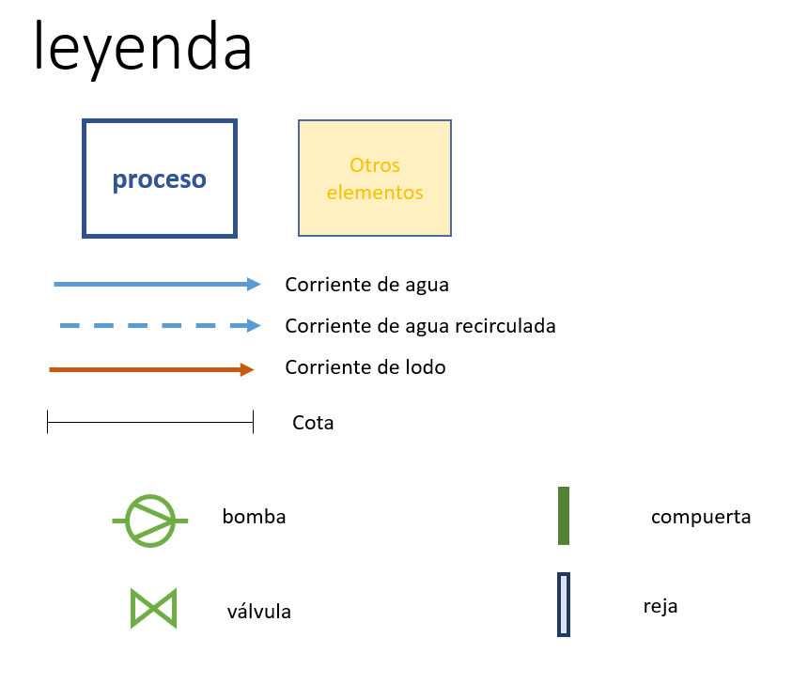
Formato celdas
1) Celdas de valor
Formato 1 | Datos introducidos manualmente
Formato 2 | Datos introducidos manualmente, que resultan claves para el funcionamiento de la hoja de cálculo
Formato 3 | Datos que provienen de otra pestaña
Formato 4 | Datos calculados genéricos
Formato 5 | Datos calculados que son los resultados que interesa resaltar del cuadro/subrecuadro/apartado en cuestión
2) Celdas de comprobación
 | Se encuentra dentro del rango establecido
Formato 2 | Se sale del rango establecido
Formato 3 | Especifica información sobre % de exceso de volumen o superficie con respecto a los mínimos requeridos

Formato esquemas

2.2 - AE+DEC2d
DATOS DE DISEÑO | Valor | Unidades
Caudal medio en época de lluvias (Qm) | 880 | m3/d
 | 37 | m3/h
Caudal punta en época de lluvias (Qp) | 119 | m3/h
[DBO5]e | 297 | mg/L
Carga DBO5 | 261 | kg/d
[DQO]e | 505 | mg/L
[SS]e | 297 | mg/L
[NTK]e | 59 | mg/L
[PT]e | 9 | mg/L
[CF]e | 1.0E+07 | ufc/100mL
Temperatura media mes más frio agua | 19 | º C
Temperatura media mes más cálido agua | 28 | º C
Altitud | 0 | m.s.n.m.
CARACTERÍSTICAS BÁSICAS DEL TRATAMIENTO | Valor | Unidades
Reducción de fósforo por via biológica | Si
RESULTADOS A OBTENER | Valor | Unidades
DBO5 | 25 | mg/L
 | 92% | rdto requerido
 | 239.4 | kg a eliminar/d
DQO | 100 | mg/L
 | 80% | rdto requerido
 | 356 | kg a eliminar/d
SS | 25 | mg/L
 | 92% | rdto requerido
 | 10 | kg a eliminar/d
NT | 15 | mg/L (límite normativo)
 | 75% | rdto requerido
 | 5 | kg a eliminar/d
PT | 4 | mg/L (límite normativo)
 | 56% | rdto requerido
 | 1.5 | kg a eliminar/d

DISEÑO REACTOR BIOLÓGICO
PARAMETROS DE DISEÑO REACTOR | Valor | Unidades | Recomendaciones diseño | Comprobaciones
Edad del Lodo de cálculo para zonas óxica y anóxica | 16.0 | días | T<13: 25d; 13≥T≥18: 20*1,072^(12-T); T>18: 16d (CD)
Fracción anóxica | 25% |  | ≈ 25% del Vox+Vanox (CD)
Fracción anaerobiosis | 15% |  | ≈ 15% del Vox+Vanox (CD)
TRH en zona anaerobia | 2 | h | ≈ 2 h (CD)
OTROS PARAMETROS REQUERIDOS | Valor | Unidades | Recomendaciones diseño | Comprobaciones
SS en licor mezcla (MLSS) | 4,000 | mg MLSS/L | 3.500-4.500 (CD)
Altura | 5.0 | m | 5 -6,5 m (CD)
Relación L/A | 2 |  | 1-3 (BOL)
DIMENSIONAMIENTO REACTOR | Valor | Unidades | Recomendaciones diseño | Comprobaciones
Producción de lodos | 210.86 | kg m.s./d
Volumen mínimo necesario óxico + anóxico (Vox+Vanox) | 843.45 | m3
Volumen desnitrificación (Vanox) | 211 | m3
Volumen reducción de fosforo (Vana) | 127 | m3
Volumen mínimo necesario | 970 | m3
Número de unidades en funcionamiento | 2 | Ud | V < 180 m3: 1 Ud; V ≤ 4.000 m3: 2; V ≥ 4.000 m3: 3 (CD)
Anchura | 6.96 | m
Longitud | 13.93 | m
Longitud total adoptada (L) | 14.0 | m
Longitud zona anaerobia | 1.9 | m
Longitud zona de anóxica | 3.1 | m
Anchura adoptada (A) | 7.0 | m
Altura adoptada (H) | 5.0 | m
Superficie útil en funcionamiento | 196 | m2
Volumen útil en funcionamiento | 980 | m3 |  | Exceso sobre el necesario 1,1 %
PARAMETROS DE FUNCIONAMIENTO REACTOR | Valor | Unidades | Recomendaciones diseño | Comprobaciones
Edad del Lodo del sistema completo | 18.6 | días | ≥ 16 días (CD)

DISEÑO DECANTADOR SECUNDARIO
PARAMETROS DE DISEÑO DECANTADOR | Valor | Unidades | Recomendaciones diseño | Comprobaciones
Carga superficial a Qm | 0.50 | m/h | ≤ 0,5 m/h (CD)
Carga superficial a Qp | 1.00 | m/h | ≤ 1,0 m/h (BOL p 512)
OTROS PARAMETROS REQUERIDOS | Valor | Unidades | Recomendaciones diseño | Comprobaciones
Altura | 4.0 | m | ≥ 4 m (CD)
Pendiente de fondo | 4% |  | 4-10% (BOL)
DIMENSIONAMIENTO DECANTADOR | Valor | Unidades | Recomendaciones diseño | Comprobaciones
Superficie mínima necesaria | 119 | m2
Número de unidades en funcionamiento | 2 | Ud | = nº de reactores biológicos (CD)
Diámetro | 8.7 | m | ≤ 35 m (CD)
Altura a vertedero en el centro del decantador | 4.2
Diámetro adoptado (D) | 9.0 | m
Altura promedio (H) | 4.1 | m
Superficie útil en funcionamiento | 127 | m2 |  | Exceso sobre el necesario 7 %
Volumen útil en funcionamiento | 522 | m3
PARAMETROS DE FUNCIONAMIENTO DECANTADOR | Valor | Unidades | Recomendaciones diseño | Comprobaciones
Carga superficial a Qm | 0.29 | m/h | ≤ 0,5 m/h (CD)
Carga superficial a Qp | 0.94 | m/h | ≤ 1,0 m/h (BOL p 512)
Carga sobre vertedero a Qp | 2.1 | m3/ml/h | ≤ 10 m3/ml/h (CEDEX T 7 p 81)
Altura | 4.10 | m | ≥ 4 m (CD)

PRODUCCIONES | Valor | Unidades | Recomendaciones diseño | Comprobaciones
Lodos
Producción lodos | 211 | kg m.s./d
Carga de DBO5 eliminada | 243 | kg DBO5 elim/d
Producción lodos específica | 0.88 | kg lodo /kg DBO5 elim | Rangos orientativos (CD): 0,8-1 (para DBO5=300 y SS=300); 1,2 (para DBO5=200 y SS=400)
Concentración lodos | 0.72% | m.s./lodo (en peso)
Caudal producción de lodos | 29 | m3/d
NT eliminada por DBO5 eliminada | 5.0% | g NT/g DBO5 elim | = 6% (CD)
Contenido de NT en lodo | 5.8% | g NT/g m.s.
PT eliminada por DBO5 eliminada | 1.8% | g PT/g DBO5 elim | Sin elim P = 1% (CD)
Contenido de PT en lodo | 2.1% | g PT/g m.s.
Intervalo de descargas real | 1 | d | = 1 d (BOL p 874)

AGUA SALIDA PROCESO | Valor | Unidades | Recomendaciones diseño | Comprobaciones
[DBO5]s | 93% | rdto | 85-95% (BOL p 620)
 | 21 | mg/L
[DQO]s | 83% | rdto | 80-90% (BOL p 620)
 | 0.24 | relación DBO5/DQO | 0,1 - 0,3 (M&E p 125); 0,24 (CD)
 | 86.7 | mg/L
[SS]s | 93% | rdto | 85-95% (BOL p 620)
 | 21 | mg/L
[NT]s | 83% | rdto | 80-85% (BOL p 620)
 | 10 | mg/L | ≈ 10 (CD)
[PT]s | 56% | rdto | Sin elim P: 20-30% (BOL p 620)
 | 4.0 | mg/L
[CF]s | 1.0 | ULog | = 1 ULog (BOL p 620)
 | 1.0E+06 | ufc/100 mL

MEDICIONES DE OBRA CIVIL REACTOR | Valor | Unidades | Recomendaciones diseño | Comprobaciones
Coeficiente terreno | 1 |  | Tierra = 1; Roca = 2
Coeficiente pendiente | 1 |  | Llano = 1, Pdte suave = 2, Pdte fuerte =3
Coeficiente nivel freático | 1 |  | Bajo = 1; Alto =2
Número de unidades para fases futuras | 0 | Ud
Número de unidades a construir | 2 | Ud
Resguardo obra civil | 0.5 | m | = 0,5 (CD)
Altura obra civil | 5.5 | m
Espesor solera | 0.5 | m
Espesor muros | 0.50 | m | ≥ 0,45 (CD)
Espesor muros interiores | 0.25 | m | = 0,25 (CD)
Profundidad de la excavación | 5.00 | m | = Altura obra civil + espesor solera - 1 m (CD) ≤ 6,5 m (CD)
Superficie en planta de obra civil | 233 | m2
Número de muros interiores | 3 |  | Con elim P = 2; Sin elim P = 3 (CD)
Hormigón solera | 116 | m3
Hormigón muros exteriores | 201 | m3
Hormigón muros interiores | 53 | m3
Hormigón arquetas | 12 | m3
Acero | 44,685 | kg | 120 kg/Tm hormigón (CD)
Encofrado plano | 1,248 | m2
Excavación | 1,488 | m3
Edificio de aireación | 30 | m2
MEDICIONES DE OBRA CIVIL DECANTADOR | Valor | Unidades | Recomendaciones diseño | Comprobaciones
Coeficiente terreno | 1 |  | Tierra = 1. Roca =2
Coeficiente pendiente | 1 |  | Llano = 1, Pendiente suave = 2, Pendiente fuerte =2
Coeficiente nivel freático | 1 |  | Bajo = 1; Alto =2
Número de unidades para fases futuras | 0
Número de unidades a construir | 2
Resguardo obra civil | 0.50 | m | = 0,5 (CD)
Altura promedio obra civil | 4.60 | m
Espesor solera | 0.50 | m | ≥ 0,5 m (NF bajo); ≥ 1 m (NF alto) (CD)
Espesor muros | 0.40 | m | ≥ 0,4 (CD)
Profundidad de excavación | 4.10 | m | = Altura obra civil + espesor solera - 1 m (CD) ≤ 6,5 m (CD)
Superficie en planta de obra civil | 151 | m2
Hormigón solera | 75 | m3
Hormigón muros | 109 | m3
Hormigón arquetas | 8 | m3
Acero | 22,998 | kg | 120 kg/Tm hormigón (CD)
Encofrado plano | 57 | m2
Encofrado curvo | 574 | m2
Excavación | 897 | m3
Urbanización | 71 | m2

EQUIPOS ELECTROMECÁNICOS REACTOR | Valor | Unidades | Recomendaciones diseño | Comprobaciones
Compuerta canal entrada reactor | 2 | Ud
 | 0.3 | m ancho | ≥ 0,3 m (CD)
 | 0.80 | m alto | Velocidad ≤ 1 m/s (CD)
Agitadores zona anaerobia | 4 | Ud | Con elim P = 2 por reactor ; Sin elim P = 0 (CD)
 | 0.1 | kW
Agitadores zona anóxica | 4 | Ud | = 2 por reactor (CD)
 | 0.217 | kW
Agitadores zona facultativa | 4 | Ud | = 2 por reactor (CD)
 | 0.1 | kW
Soplantes | 3 | Ud | Una por reactor + una de reserva (CD)
 | 735 | Nm3/h
 | 17.5 | kW/soplante
Tuberias de aire | 1 | Ud tubería general
 | 14 | m longitud | = Longitud reactor (CD)
 | 186 | mm Փmin | Velocidad ≤ 15 m/s (CD)
 | 2 | Ud para distribución reactores
 | 14 | m longitud | = Longitud reactor (CD)
 | 132 | mm Փmin | Velocidad ≤ 15 m/s (CD)
Domos difusores | 4 | m3/h | 4 m3/h discos de 9" (CD)
 | 368 | Ud
Bombas de recirculación interna | 3 | Ud | Una por reactor + una de reserva (CD)
 | 55.0 | m3/h | = 3*Qm (CD)
 | 0.5 | m
 | 1.05 | mayoración potencia | > 30 m3/h = 1,05; 15-30 m3/h = 1,10; <15 m3/h = 1,20 (CD)
 | 0.5 | kW
Instrumentación y control | 2 | Ud de reactor
EQUIPOS ELECTROMECÁNICOS DECANTADOR | Valor | Unidades | Recomendaciones diseño | Comprobaciones
Compuerta mural entrada decantador | 3 | Ud
 | 0.30 | m ancho | ≥ 0,3 m (CD)
 | 0.30 | m alto | Velocidad ≤ 1 m/s (CD)
Puente decantador | 2 | Ud
 | 6 | m longitud | = Փ/2 + 1 m (CD)
Válvulas recirculación externa | 3 | Ud
 | 0.20 | m Փ | Velocidad ≤ 1 m/s (CD)
Bombas de recirculación externa | 3 | Ud | Una por reactor + una de reserva (CD)
 | 37 | m3/h | ≥ 200 % Qm (CD)
 | 3.0 | m | ≥ 3 m (CD)
 | 1.05 | mayoración potencia | > 30 m3/h = 1,05; 15-30 m3/h = 1,10; <15 m3/h = 1,20 (CD)
 | 0.50 | kW
Bombas de purga | 2 | Ud | Una en funcionamiento + una de reserva (CD)
 | 2.4 | m3/h
 | 0.5 | m
 | 1.20 | mayoración potencia | > 30 m3/h = 1,05; 15-30 m3/h = 1,10; <15 m3/h = 1,20 (CD)
 | 0.50 | kW

COSTOS INVERSIÓN
OBRA CIVIL REACTOR | Medición | Precio unitario | Costo | Comprobaciones
Hormigón solera | 116 | 89.06 | 10,353.23
Hormigón muros | 253 | 93.56 | 23,694.07
Hormigón arquetas | 12 | 93.56 | 1,087.64
Acero | 44,685 | 1.86 | 83,114.10
Encofrado plano | 1,248 | 23.96 | 29,902.08
Excavación tierra | 1,488 | 34.61 | 51,482.38
Barandillas, accesos, etc | 1 | 10% | 14,815.11
Edificio | 30 | 300.00 | 9,000.00
Total obra civil reactor |  |  | 223,448.60
OBRA CIVIL DECANTADOR | Medición | Precio unitario | Costo | Comprobaciones
Hormigón solera | 75 | 89.06 | 6,717.76
Hormigón muros | 109 | 93.56 | 10,167.54
Hormigón arquetas | 8 | 93.56 | 705.72
Acero | 22,998 | 1.86 | 42,775.52
Encofrado plano | 57 | 23.96 | 1,375.68
Encofrado curvo | 574 | 29.71 | 17,058.22
Excavación tierra | 897 | 34.61 | 31,036.26
Urbanización | 71 | 37.61 | 2,444.18
Barandillas, accesos, etc | 1 | 10% | 7,880.04
Total obra civil decantador |  |  | 120,160.92
EQUIPOS ELECTROMECÁNICOS REACTOR | Unidades | Precio unitario | Costo | Comprobaciones
Compuerta canal entrada reactor | 2 | 500.00 | 1,000.00
Agitadores zona anaerobia | 4 | 3,500.00 | 14,000.00
Agitadores zona anóxica | 4 | 3,500.00 | 14,000.00
Agitadores zona facultativa | 4 | 3,500.00 | 14,000.00
Soplantes | 3 | 2,200.00 | 6,600.00
Tuberias de aporte de aire (m) | 14 | 180.00 | 2,520.00
Tuberias de aporte de aire (m) | 28 | 150.00 | 4,200.00
Domos difusores | 368 | 60.00 | 22,080.00
Bombas de recirculación interna | 3 | 1,100.00 | 3,300.00
Instrumentación y control | 1 | 20,000.00 | 20,000.00
Electricidad |  | 25% | 12,975.00
Total equipos electromecánicos reactor |  |  | 114,675.00
EQUIPOS ELECTROMECÁNICOS DECANTADOR | Unidades | Precio unitario | Costo | Comprobaciones
Compuerta mural entrada decantador | 3 | 650.00 | 1,950.00
Puente decantador | 2 | 12,598.00 | 25,196.00
Válvulas recirculación externa | 3 | 655.00 | 1,965.00
Bombas de recirculación externa | 3 | 1,100.00 | 3,300.00
Bombas de purga | 2 | 995.00 | 1,990.00
Electricidad |  | 25% | 7,621.50
Total equipos electromecánicos decantador |  |  | 42,022.50
COSTO TOTAL
Costo total inversión | 500,307.02

REFERENCIAS
(ATV) Norma ATV-130
(BOL) Guía Técnica para la Selección y Diseño de Líneas de Tratamiento de Aguas Residuales (Bolivia, 2021)
(CD) Criterio/Recomendación CEDEX
(CEDEX) Documentación de XXXVIII Curso Tratamiento de Aguas Residuales y Explotación de Estaciones Depuradoras de CEDEX (2021)
(IWA) Biological Wastewater Treatment in Warm Climate Regions (2005)
(M&E) Metcalf & Eddy Wastewater Engineering, 5th edition (2014)

CRITERIOS DE MODULACIÓN Y DISEÑO ADICIONALES A LOS INDICADOS EN LAS RECOMENDACIONES DE DISEÑO
Se considera para los cálculos un reactor biológico cuadrangular con recirculación, no canal de oxidación
Cuando el diámetro del decantador resulte menor a 6 metros se considerarán decantadores estáticos rectangulares, existe una hoja de cálculo específica para estos casos
Dado el rango poblacional de estos diseños (hasta 50.000 hab), el decantador dinámico se considerará con rasquetas en todos los casos, y no por succión
Para la aireación se consideran difusores porosos de burbuja fina
Las tuberías de aire están construidas en acero galvanizado
Se considera un rendimiento de las bombas del 70%
La potencia específica de los agitadores será de 4 w/m3 en las zonas anaerobia, anóxica y facultativa
Las compuertas tienen un ancho mínimo de 0,3 m y se diseñan para una velocidad ≤ 1 m/s

CRITERIOS Y APROXIMACIONES CONSTRUCTIVAS ADICIONALES A LOS INDICADOS EN LAS RECOMENDACIONES DE DISEÑO
Hormigón arquetas 10% del hormigón solera
El hormigón requerido para el reparto iría incluido en la partida Hormigón arquetas
Para el reactor se consideran 100 kg acero por Tm hormigón en muros interiores y 120 kg acero por Tm hormigón en muros exteriores
Excavación en tierra incremento por taludes 2 m por cada lado. En roca 0,5 metros
El edificio de aireación cuenta con 10 m2 para cada soplante instalada

TABLAS COMPLEMENTARIAS

T | Nitrificación | NItrificación-desnitrificación | EF2-EF1
 | EF1 | EF2
11 | 20.0 | 25.0 | 5.0
12 | 20.0 | 25.0 | 5.0
13 | 18.7 | 23.3 | 4.7
14 | 17.4 | 21.8 | 4.4
15 | 16.2 | 20.3 | 4.1
16 | 15.1 | 18.9 | 3.8
17 | 14.1 | 17.7 | 3.5
18 | 13.2 | 16.5 | 3.3
19 | 13.0 | 16.0 | 3.0
20 | 13.0 | 16.0 | 3.0

ESQUEMAS DE PROCESO

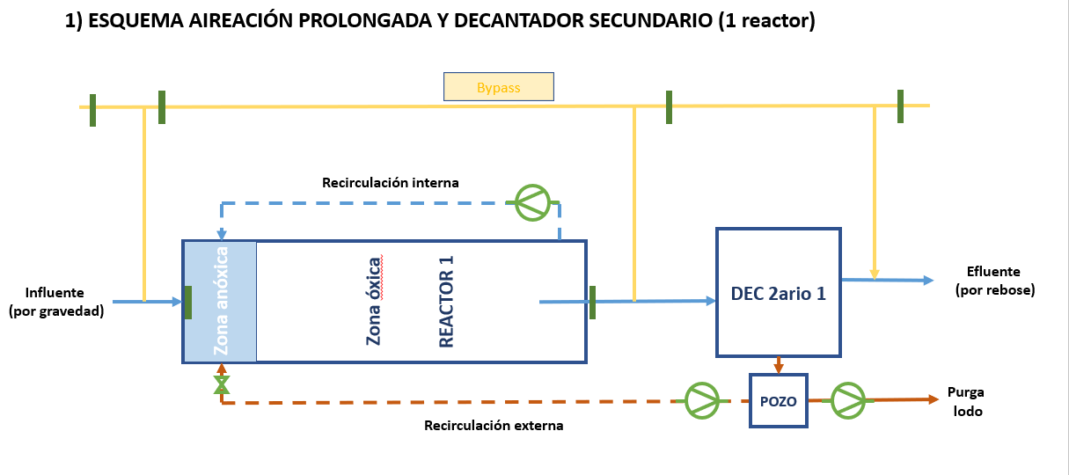

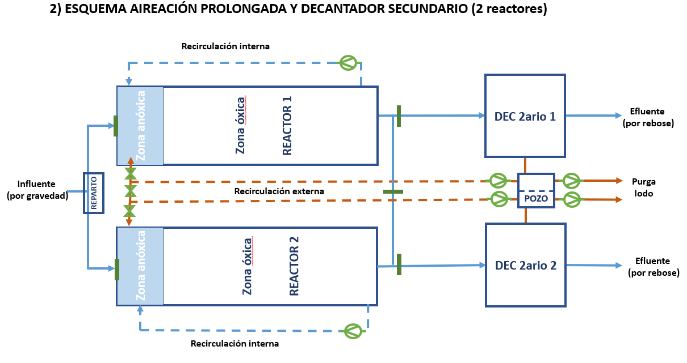

Anexo: Cálculos aireación (CEDEX T 27 p 65)
DATOS GENERALES | Valor | Unidades | Recomendaciones diseño | Comprobaciones
Volumen oxidación | 843 | m3
Carga DBO5 eliminada | 243 | kg DBO5 elim/d
Edad del lodo del sistema completo | 18.6 | d
MLSS | 4.0 | kg MLSS/m3
[NTK]s | 0.5 | mg/L | ≈ 0,5 mg/L (CD)
Carga N-NH4 eliminada | 40 | kg N-NH4 elim/d
Carga N-NO3 eliminada | 31 | kg N-NO3 elim/d

NECESIDADES DE OXÍGENO | Valor | Unidades | Recomendaciones diseño | Comprobaciones
a - Factor de síntesis | 0.6600 | kg O2/kg DBO5 elim
 | 160 | kg O2/d
b - Factor de endogénesis | 0.0600 | kg O2/kg MLSSV
 | 202 | kg O2/d
c - Factor de nitrificación | 4.57 | kg O2/kg N-NH4 elim
 | 181 | kg O2/d
d - Factor de desnitrificación | 2.86 | kg O2/kg N-NO3 elim
 | 90 | kg O2/d
Necesidades de oxígeno medio | 455 | kg O2/d (teórico) | 1,75-2,25 kg O2/kg DBO5 elim (CD)
 | 835 | kg O2/d (corregido)
 | 3.43 | kg O2/kg DBO5 elim
Necesidad de oxígeno punta | 1,138 | kg O2/d (teórico) | 2,0-4,0 kg O2/kg DBO5 elim (CD)
 | 2,090 | kg O2/d (corregido)
 | 8.60 | kg O2/kg DBO5 elim

CÁLCULO FACTOR PUNTA TOTAL | Valor | Unidades | Recomendaciones diseño | Comprobaciones
Punta de contaminación (e1) | 1.5
Punta de caudal (e2) | 2
Factor simultaneidad (e3) | 1 |  | 0,75-1 (CD)
Factor punta Total (eT) | 3

CÁLCULO FACTOR DE CORRECCIÓN | Valor | Unidades | Recomendaciones diseño | Comprobaciones
Altura de lámina de agua | 5.00 | m
Caltura | 1.24
Altitud | 0 | m
Ch | 1.00
Tmax | 28 | ºC
Tmin | 19 | ºC
CS (Tmax) | 7.87
CS (Tmin) | 9.41
F (colmatación difusor) | 0.85 |  | 0,8-0,85 (CEDEX T 12 p 27)
α | 0.65 |  | 0,60-0,70 (CEDEX T 26 p 58)
β | 0.95 |  | 0,95-1,0 (CEDEX T 12 p 26)
CL | 2
C10s | 11.33
Factor corrección Tmax | 0.545
Factor corrección Tmin | 0.550
Factor corrección final | 0.545

CÁLCULOS SOPLANTE (CAPACIDAD Y POTENCIA) | Valor | Unidades | Recomendaciones diseño | Comprobaciones
Potencia específica | 2.5 | kgO2/Kw
Potencia total requerida | 35 | kW
Consumo medio | 13.91 | kWh/h
Consumo medio específico | 0.38 | kWh/m3 | 0,30-0,40 kWh/m3 (CD)
Densidad del aire | 1.193 | kg/m3
 | 20.9%
Rdto transf. de O2 por m profundidad (Re) | 5.0%
Transferencia de oxígeno (SOTE) | 0.059 | kg O2/Nm3
Caudal aire total necesario | 1,470 | Nm3/h

